記入方法
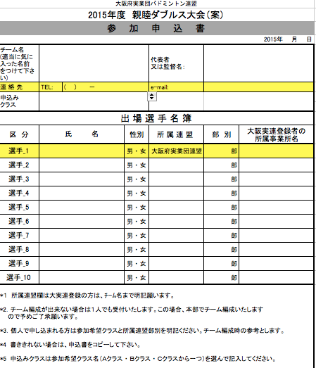

連絡先TEL、e-mail両方の記入をお願いします。

Ａクラス ・ Ｂクラス ・ Ｃクラス
から１つ、プルダウンで
選んで下さい。

大阪府実業団バドミントン連盟所属の方が
1名必須ですので、ご記入お願いします。

